개요
Sky Power
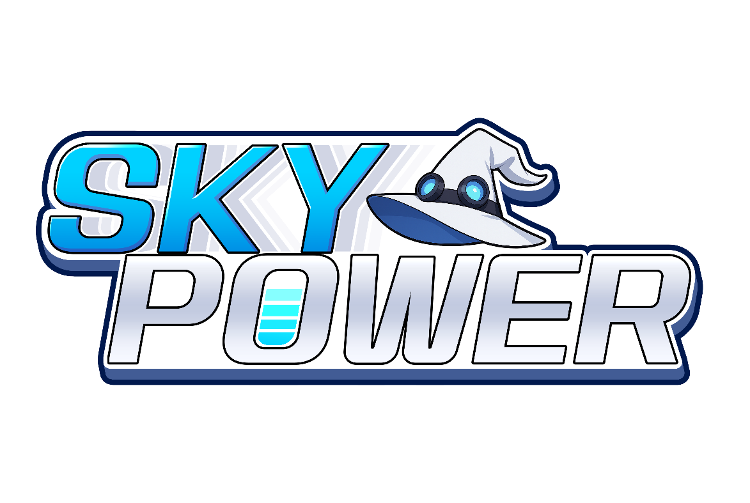

장르 | 슈팅 탄막
제작사 | -
유통사 | -
플랫폼 | PC
엔진 | Unity
버전 정보 | -

테스트 정보
목적 | 출시 전 버그테스트와 밸런스 조절
기간 | -
환경 세팅 | 내 기기

